Location Grid
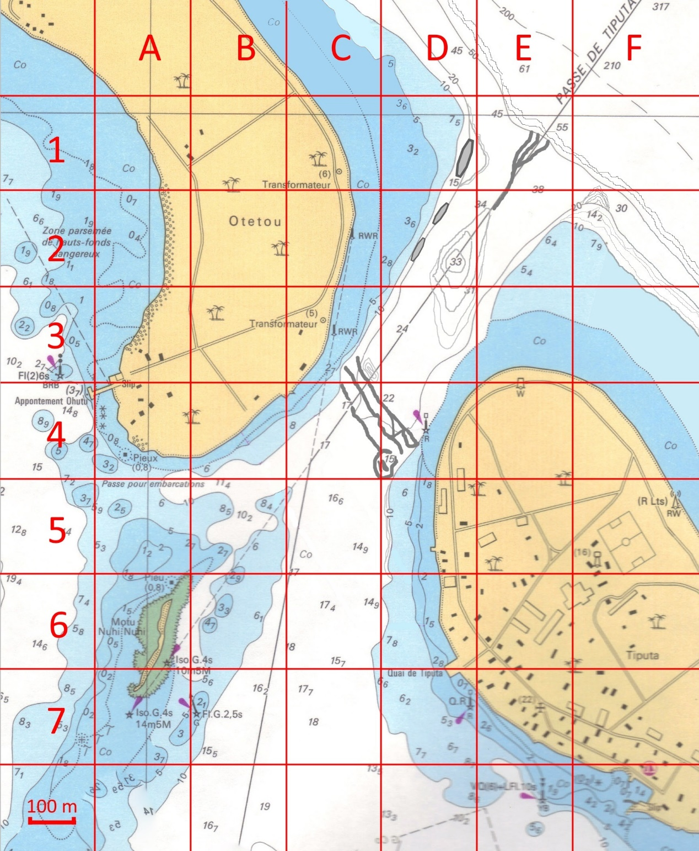
Angle | F1-F2
Balise Rouge | D4
Bleu | E0-F0
Canyon | Raynure
Eolienne | G4
Grotte | D1 - D2
Lagon
Marche | D0 - E0-E1-F1
Motu | A6
Myripristis | D0
Plateau | E1
Tiputa | D6
Trou à Paraïs | D4
Vague | E3

